Накладная-№3
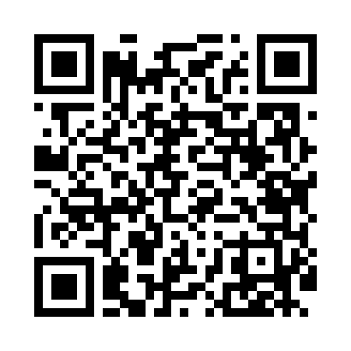
Номер товарно-транспортной накладной: |  |  | Торговый представитель: Kamol aka
Поставщик: Toshkent falcon fly 2 |  |  | Телефон торгового представителя: +998979626299
Дата отгрузки: 07.12.2025 |  |  | Контрагент: """" Klient
Дата консигнации: |  |  | Адрес:
Доставщик: |  |  | Телефон:
Телефон доставщика:
Время заказа: 07.12.2025 10:49:56
№ | Штрих-код | Название товаров (работ,услуг) | Количество | Количество в кейсе | Цена | Сумма
 |  |  | 168 |  |  | 336
1 | 6902011050453 | Асатилар учун пластмассадан ишланган узунчоқ ликоп 34x10x1.5 см DB-67-80 | 168 | 2 коробка | 2 | 336
Итого: 336$|->UZS: 4,200,000.00

